4 Tablica 2 - Graf 2
Tablica 2: Struktura članova OMF-a prema dobi i spolu |  |  |  |  |  |  |  |  |  |  |  |  |  |  |  |  |  | Listopad 2017.
Table 2: Mandatory pension funds members age and sex structure |  |  |  |  |  |  |  |  |  |  |  |  |  |  |  |  |  | October 2017

 | Muškarci Male |  |  | Žene Female |  |  | Ukupno Total |  |  | Mjesečna promjena broja - muškarci Monthly change in number - Male |  |  | Mjesečna promjena broja - žene Monthly change in number - Female |  |  | Ukupna mjesečna promjena Total monthly change
Dob Age | Kategorije / Categories |  |  | Kategorije / Categories |  |  | Kategorije / Categories |  |  | Kategorije / Categories |  |  | Kategorije / Categories |  |  | Kategorije / Categories
 | A | B | C | A | B | C | A | B | C | A | B | C | A | B | C | A | B | C
≤ 18 | 11 | 1,679 | 9 | 6 | 1,044 | 6 | 17 | 2,723 | 15 | -3 | -55 | -1 | 2 | -83 | 2 | -5.56% | -4.82% | 7.14%
19 - 24 | 245 | 89,711 | 101 | 170 | 73,571 | 90 | 415 | 163,282 | 191 | 3 | 76 | -1 | 5 | -636 | 1 | 1.97% | -0.34% | 0.00%
25 - 29 | 410 | 120,029 | 58 | 278 | 113,517 | 84 | 688 | 233,546 | 142 | -1 | 9 | 4 | -2 | -141 | 3 | -0.43% | -0.06% | 5.19%
30 - 34 | 801 | 146,301 | 69 | 418 | 139,165 | 57 | 1,219 | 285,466 | 126 | 0 | -264 | 0 | -1 | -210 | 0 | -0.08% | -0.17% | 0.00%
35 - 39 | 852 | 154,844 | 69 | 384 | 146,700 | 80 | 1,236 | 301,544 | 149 | 3 | 197 | -1 | 1 | -84 | 0 | 0.32% | 0.04% | -0.67%
40 - 44 | 677 | 136,874 | 83 | 365 | 135,799 | 87 | 1,042 | 272,673 | 170 | 14 | 512 | -2 | -2 | 215 | 0 | 1.17% | 0.27% | -1.16%
45 - 49 | 489 | 115,660 | 102 | 238 | 122,468 | 103 | 727 | 238,128 | 205 | 6 | 163 | 2 | 7 | 184 | -5 | 1.82% | 0.15% | -1.44%
50 - 54 | 283 | 110,180 | 160 | 138 | 114,194 | 223 | 421 | 224,374 | 383 | 3 | 280 | 0 | 1 | 372 | 0 | 0.96% | 0.29% | 0.00%
55 - 59 | 0 | 45,016 | 254 | 0 | 32,918 | 8,268 | 0 | 77,934 | 8,522 | -6 | 1,324 | -2 | 0 | 816 | 545 | -100.00% | 2.82% | 6.81%
60 - 64 | 0 | 17 | 10,626 | 0 | 1 | 6,460 | 0 | 18 | 17,086 | 0 | -357 | 556 | 0 | 0 | 169 |  | -95.20% | 4.43%
≥ 65 | 0 | 0 | 262 | 0 | 0 | 118 | 0 | 0 | 380 | 0 | 0 | 14 | 0 | 0 | -8 |  |  | 1.60%
Ukupno Total | 3,768 | 920,311 | 11,793 | 1,997 | 879,377 | 15,576 | 5,765 | 1,799,688 | 27,369 | 19 | 1,885 | 569 | 11 | 433 | 707 | 0.52% | 0.13% | 4.89%
Sveukupno Total | 935,872 |  |  | 896,950 |  |  | 1,832,822 |  |  | 2,473 |  |  | 1,151 |  |  | 0.20%
Izvor / Source: Regos

Grafikon 2: Dobna i spolna struktura članova OMF-a po kategorijama fondova (A, B i C) |  |  |  |  |  |  |  |  |  |  |  |  | Listopad 2017.
Chart 2: OMF members age and sex structure by funds categories (A, B and C) |  |  |  |  |  |  |  |  |  |  |  |  | October 2017

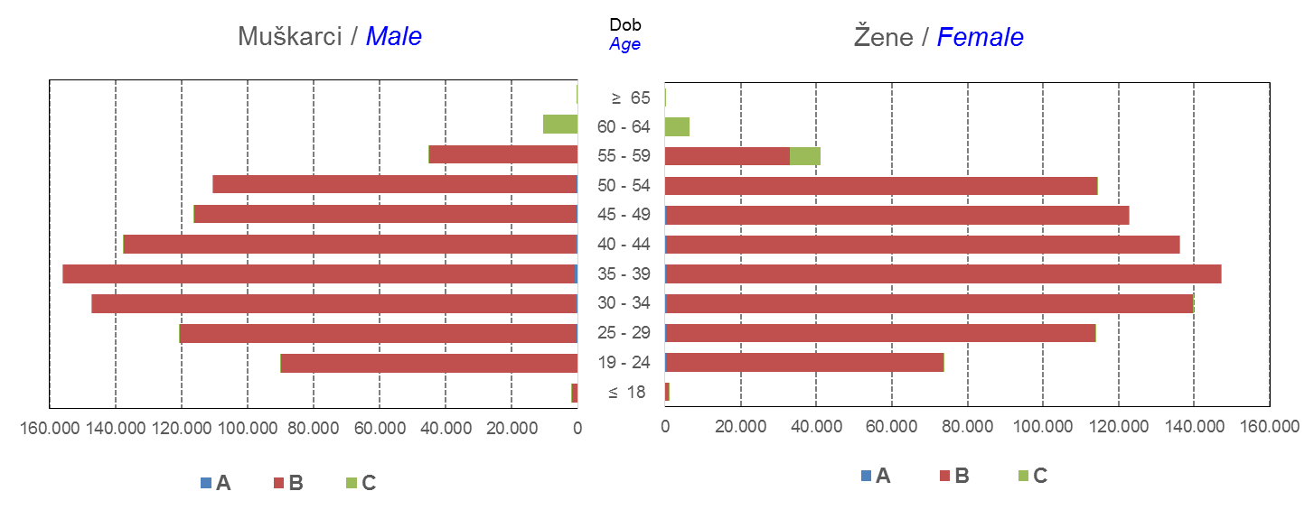

Izvor / Source: Regos
Sadržaj / Contents
 |  |  |  |  |  |  |  |  |  |  |  |  |  |  |  |  |  | stranica/page 4

10 Graf 5.1, 5.2, 5.3
Grafikon 5.1: Vrijednosti obračunskih jedinica OMF-ova kategorije A | Listopad 2017.
Chart 5.1: Values of category A OMFs' units of account | October 2017
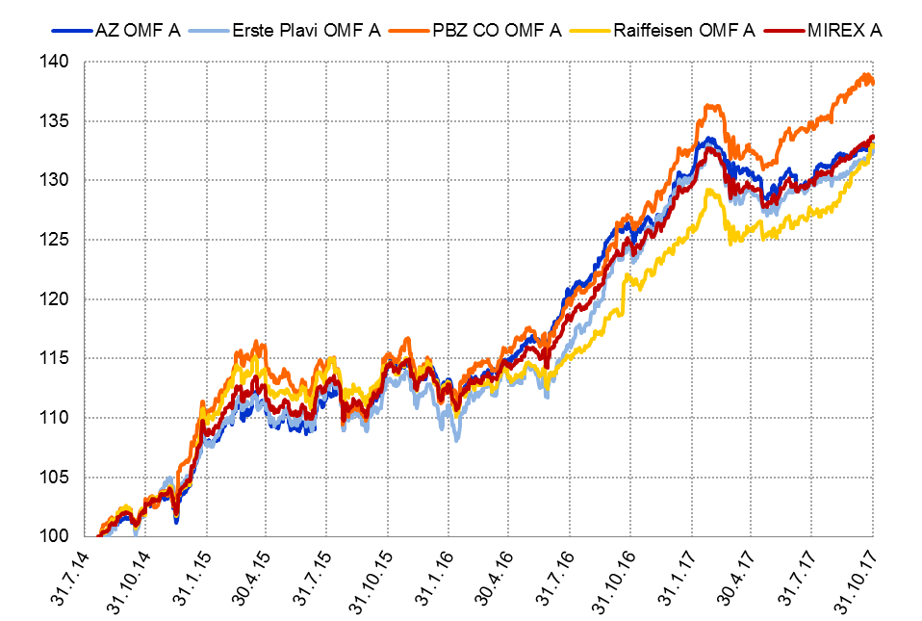

Izvor / Source: HANFA

Grafikon 5.2: Vrijednosti obračunskih jedinica OMF-ova kategorije B
Chart 5.2: Values of category B OMFs' units of account
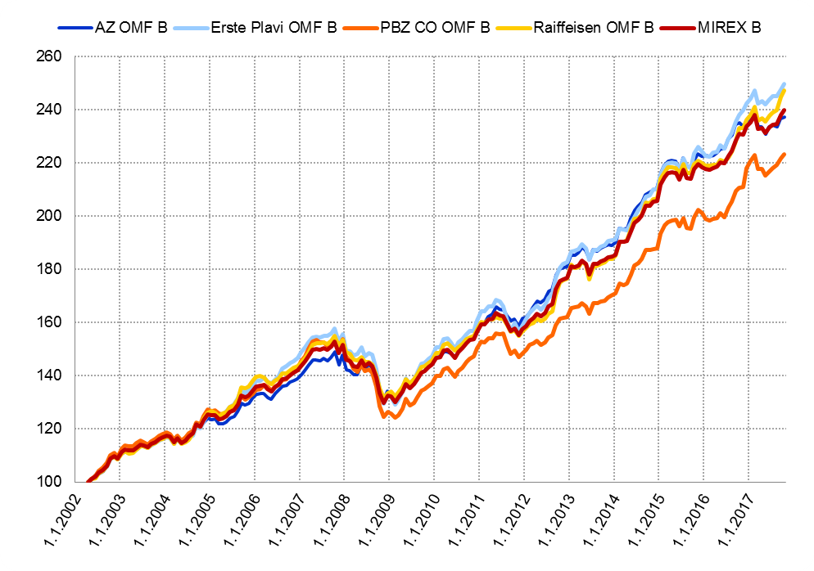

Izvor / Source: HANFA

Grafikon 5.3: Vrijednosti obračunskih jedinica OMF-ova kategorije C
Chart 5.3: Values of category C OMFs' units of account
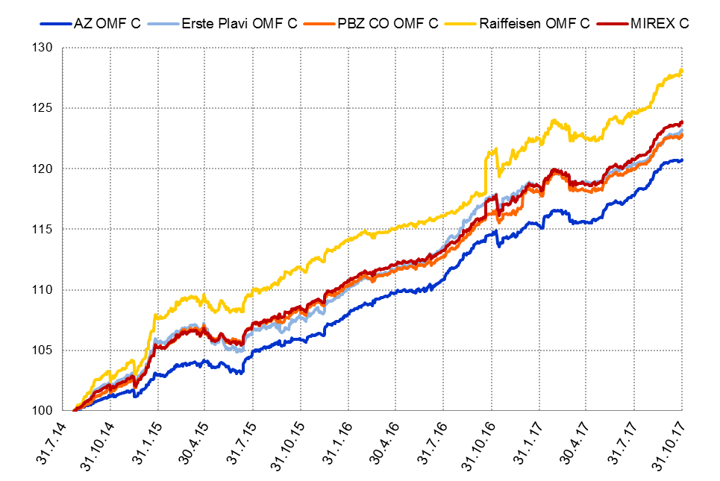

Izvor / Source: HANFA
Sadržaj / Contents
 | stranica / page 10

12 Tablica 13 - Graf 6
Tablica 13: Članstvo ODMF-ova1) |  |  |  |  |  |  | Listopad 2017.
Table 13: ODMFs' Membership1) |  |  |  |  |  |  | October 2017

Članstvo / Membership | AZ benefit ODMF | AZ profit ODMF | Croatia osiguranje ODMF | Erste Plavi Expert ODMF | Erste Plavi Protect ODMF | Raiffeisen ODMF | Ukupno Total
Početak razdoblja Beginning of the period | 38,965 | 101,291 | 24,992 | 20,070 | 23,090 | 64,512 | 272,920
Udjel Share | 14.28% | 37.11% | 9.16% | 7.35% | 8.46% | 23.64% | 100.00%
Novi članovi New members | 558 | 391 | 305 | 97 | 265 | 665 | 2,281
Mirovina Retirement | 10 | 27 | 20 | 2 | 2 | 30 | 91
Smrt Death | 10 | 9 | 2 | 0 | 2 | 5 | 28
Ostalo Other | 166 | 146 | 1 | 24 | 118 | 119 | 574
Ukupan prestanak članstva Membership termination total | 186 | 182 | 23 | 26 | 122 | 154 | 693
Kraj razdoblja End of the period | 39,337 | 101,500 | 25,274 | 20,141 | 23,233 | 65,023 | 274,508
Udjel Share | 14.33% | 36.98% | 9.21% | 7.34% | 8.46% | 23.69% | 100.00%
Izvor / Source: DMD-ovi / DMDs
1) Preliminarni podaci / Preliminary data

Grafikon 6: Udjel ODMFova u ukupnom broju članova |  |  |  |  |  |  | Listopad 2017.
Chart 6: ODMFs' shares in total membership |  |  |  |  |  |  | October 2017
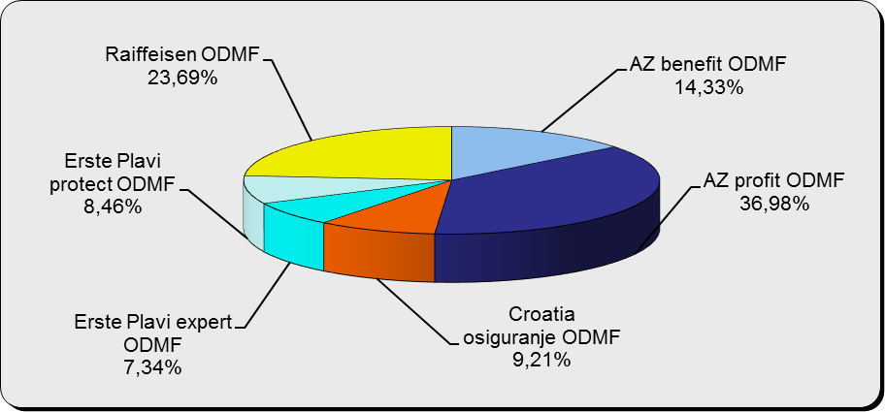

Izvor / Source: DMD-ovi / DMDs

Sadržaj / Contents

 |  |  |  |  |  |  | stranica / page 12

13 Tablica 14 - Graf 7
Tablica 14: Struktura članova ODMF-a prema dobi i spolu |  |  |  |  |  | KVARTALNI PODACI za: |  |  | RUJAN 2017.
Table 14: Open voluntary pension funds members age and sex structure |  |  |  |  |  | QUARTERLY DATA for: |  |  | SEPTEMBER 2017

 |  | Rujan 2017. |  |  | Lipanj 2017. |  | Kvartalna promjena Quarterly change
 |  | September 2017 |  |  | June 2017 |  | Brojčana / In number |  | Relativna Relative
Dob Age | Muškarci Male | Žene Female | Ukupno Total | Muškarci Male | Žene Female | Ukupno Total | Muškarci Male | Žene Female | Ukupno Total
≤ 18 | 875 | 812 | 1,687 | 877 | 811 | 1,688 | -2 | 1 | -0.06%
19 - 24 | 3,938 | 2,396 | 6,334 | 3,852 | 2,387 | 6,239 | 86 | 9 | 1.52%
25 - 29 | 11,134 | 7,318 | 18,452 | 11,242 | 7,503 | 18,745 | -108 | -185 | -1.56%
30 - 34 | 18,858 | 13,846 | 32,704 | 18,763 | 13,797 | 32,560 | 95 | 49 | 0.44%
35 - 39 | 21,597 | 17,874 | 39,471 | 21,360 | 17,713 | 39,073 | 237 | 161 | 1.02%
40 - 44 | 20,650 | 18,905 | 39,555 | 20,375 | 18,756 | 39,131 | 275 | 149 | 1.08%
45 - 49 | 18,673 | 19,650 | 38,323 | 18,361 | 19,305 | 37,666 | 312 | 345 | 1.74%
50 - 59 | 28,932 | 31,640 | 60,572 | 28,433 | 31,156 | 59,589 | 499 | 484 | 1.65%
60 - 69 | 12,753 | 14,172 | 26,925 | 12,315 | 13,658 | 25,973 | 438 | 514 | 3.67%
70 - 84 | 3,416 | 4,888 | 8,304 | 3226 | 4586 | 7,812 | 190 | 302 | 6.30%
≥ 85 | 233 | 341 | 574 | 207 | 317 | 524 | 26 | 24 | 9.54%
Ukupno Total | 141,059 | 131,842 | 272,901 | 139,011 | 129,989 | 269,000 | 2,048 | 1,853 | 1.45%
Izvor / Source: DMD-ovi / DMDs

Grafikon 7: Dobna i spolna struktura članova ODMF-a na dan 30. rujna 2017.
Chart 7: ODMF members age and sex structure as at 30 September 2017

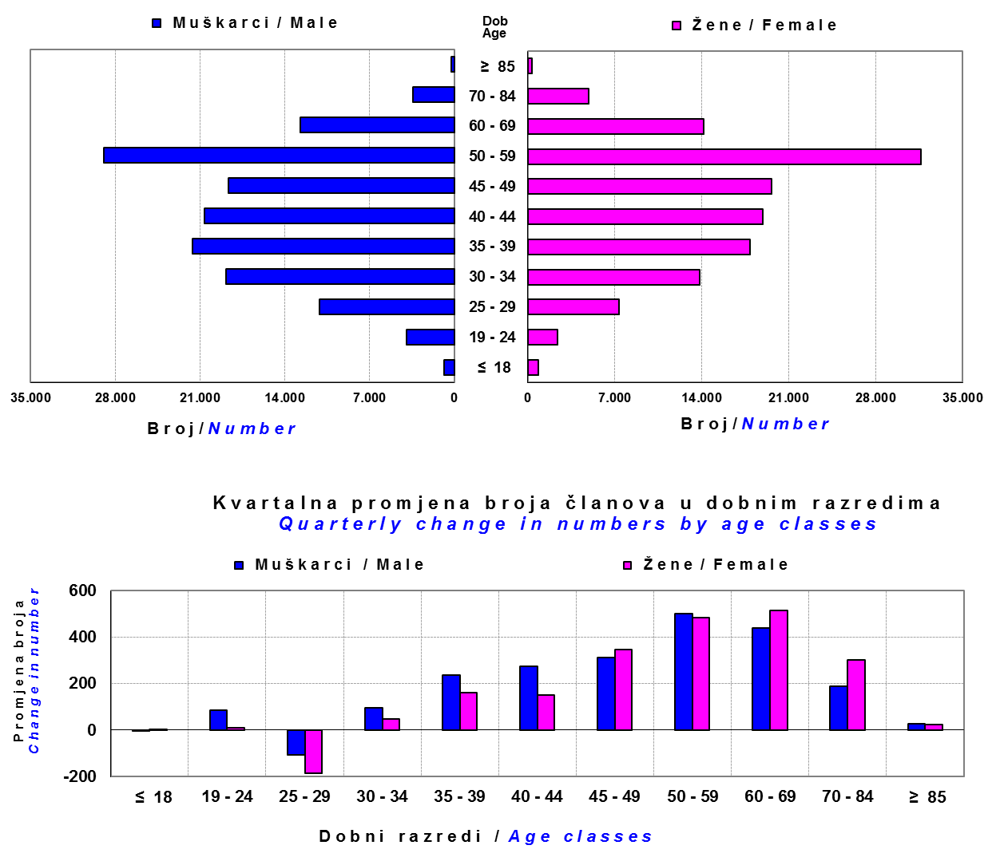

Izvor / Source: DMD-ovi / DMDs

Sadržaj / Contents

 |  |  |  |  |  |  |  |  | stranica/page 13

14 Tablica 15 - Graf 8
Tablica 15: Bruto mirovinski doprinosi uplaćeni ODMF-ovima1) |  |  |  |  | Listopad 2017.
Table 15: Gross pension contributions paid to ODMFs1) |  |  |  |  | October 2017

 |  |  |  | u tisućama kuna / in thousand HRK
Otvoreni dobrovoljni mirovinski fond Open voluntary pension fund | Bruto mirovinski doprinosi / Gross pension contributions
 | Listopad 2017. | Rujan 2017. | Mjesečna promjena | Sveukupno od početka djelovanja 2) | Prirast ukupnih bruto doprinosa u tekućem mjesecu
 | October 2017 | September 2017 | Monthly change | Grand total since the start of activity 2) | Total net contributions growth in current month
AZ benefit ODMF | 9,250 | 9,198 | 0.57% | 600,570 | 1.56%
AZ profit ODMF | 11,137 | 10,651 | 4.57% | 1,455,699 | 0.77%
Croatia osiguranje ODMF | 2,251 | 1,815 | 24.01% | 253,027 | 0.90%
Erste Plavi Expert ODMF | 1,547 | 1,405 | 10.10% | 227,837 | 0.68%
Erste Plavi Protect ODMF | 3,977 | 2,609 | 52.43% | 195,923 | 2.07%
Raiffeisen ODMF | 10,742 | 8,057 | 33.34% | 1,197,503 | 0.91%
Ukupno / Total | 38,904 | 33,734 | 15.32% | 3,930,561 | 1.00%
Izvor / Source: DMD-ovi / DMDs
1) Bruto doprinosi jednaki su ukupno uplaćenim doprinosima članova dobrovoljnih mirovinskih fondova, prije odbitka naknade DMD-ova od uplaćenih doprinosa.
1) Gross contribution is a contribution paid in by members of a voluntary pension fund which includes DMDs' entry fee.
2) U ukupnim uplatama iskazana su i uplaćena sredstva državnog poticaja.
2) Total net contributions include state subsidies.

Grafikon 8: Mjesečna promjena bruto mirovinskih doprinosa uplaćenih ODMF-ovima |  |  |  |  | Listopad 2017.
Chart 8: Monthly change of gross pension contributions paid to ODMFs |  |  |  |  | October 2017
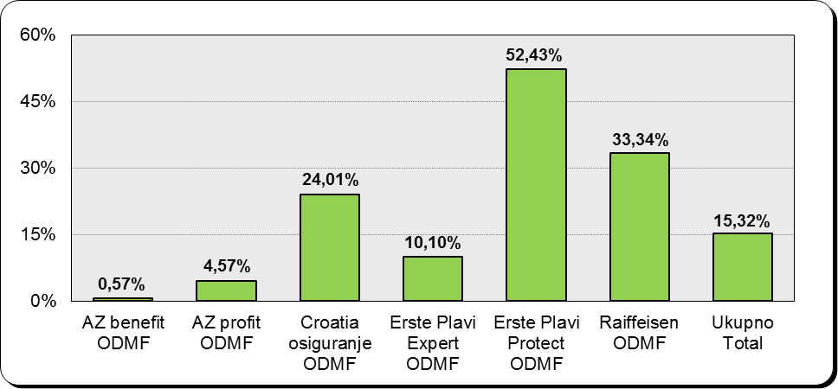

Izvor / Source: DMD-ovi / DMDs

Sadržaj / Contents

 |  |  |  |  | stranica / page 14

15 Tablica 16 - Graf 9,10
Tablica 16: Neto imovina ODMF-ova |  |  |  |  |  | Listopad 2017.
Table 16: ODMFs' net assets |  |  |  |  |  | October 2017

 |  |  |  |  |  | u tisućama kuna / in thousand HRK
Naziv fonda Fund's name | Neto imovina / Net assets
 | Listopad 2017. |  | Rujan 2017. |  | Promjena
 | October 2017 |  | September 2017 |  | Change
 | Iznos | Udjel | Iznos | Udjel | U iznosu | Relativna
 | Amount | Share | Amount | Share | Amount | Relative
AZ benefit ODMF | 518,194 | 13.77% | 511,378 | 13.78% | 6,816 | 1.33%
AZ profit ODMF | 1,491,674 | 39.64% | 1,476,761 | 39.80% | 14,913 | 1.01%
Croatia osiguranje ODMF | 205,088 | 5.45% | 202,496 | 5.46% | 2,592 | 1.28%
Erste Plavi Expert ODMF | 238,342 | 6.33% | 236,261 | 6.37% | 2,081 | 0.88%
Erste Plavi Protect ODMF | 163,653 | 4.35% | 160,360 | 4.32% | 3,293 | 2.05%
Raiffeisen ODMF | 1,146,422 | 30.46% | 1,123,589 | 30.28% | 22,832 | 2.03%
Ukupno / Total | 3,763,373 | 100.00% | 3,710,845 | 100.00% | 52,528 | 1.42%
Izvor /Source: HANFA

Grafikon 9: Udjeli pojedinih ODMF-ova u ukupnoj neto imovini |  |  |  |  |  | Listopad 2017.
Chart 9: ODMFs' shares in total net assets |  |  |  |  |  | October 2017

Izvor /Source: HANFA

Grafikon 10: Mjesečna promjena neto imovine ODMF-ova |  |  |  |  |  | Listopad 2017.
Chart 10: ODMFs net assets monthly change |  |  |  |  |  | October 2017
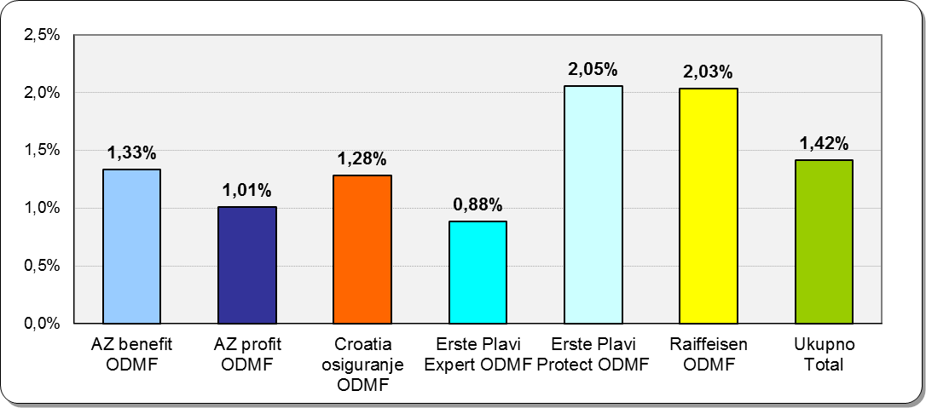

Izvor /Source: HANFA

Sadržaj / Contents
 |  |  |  |  |  | stranica / page 15

19 Tablica 20 - Graf 11
Tablica 20: Struktura članova ZDMF- ova prema dobi i spolu |  |  |  |  |  | KVARTALNI PODACI za: |  |  | RUJAN 2017.
Table 20: Closed voluntary pension funds members age and sex structure |  |  |  |  |  | QUARTERLY DATA for: |  |  | SEPTEMBER 2017

 |  | Rujan 2017. |  |  | Lipanj 2017. |  | Kvartalna promjena Quarterly change
 |  | September 2017 |  |  | June 2017 |  | Brojčana / In number |  | Relativna Relative
Dob Age | Muškarci Male | Žene Female | Ukupno Total | Muškarci Male | Žene Female | Ukupno Total | Muškarci Male | Žene Female | Ukupno Total
≤ 18 | 2 | 2 | 4 | 3 | 2 | 5 | -1 | 0 | -20.00%
19 - 24 | 123 | 104 | 227 | 136 | 108 | 244 | -13 | -4 | -6.97%
...
60 - 69 | 1,410 | 723 | 2,133 | 1,369 | 692 | 2,061 | 41 | 31 | 3.49%
70 - 84 | 107 | 25 | 132 | 90 | 17 | 107 | 17 | 8 | 23.36%
≥ 85 | 1 | 3 | 4 | 2 | 2 | 4 | -1 | 1 | 0.00%
Ukupno Total | 15,731 | 14,119 | 29,850 | 15,678 | 14,054 | 29,732 | 53 | 65 | 0.40%
Izvor / Source: DMD-ovi / DMDs

Grafikon 11: Dobna i spolna struktura članova ZDMF- ova na dan 30. rujna 2017.
Chart 11: ZDMF members age and sex structure as at 30 September 2017

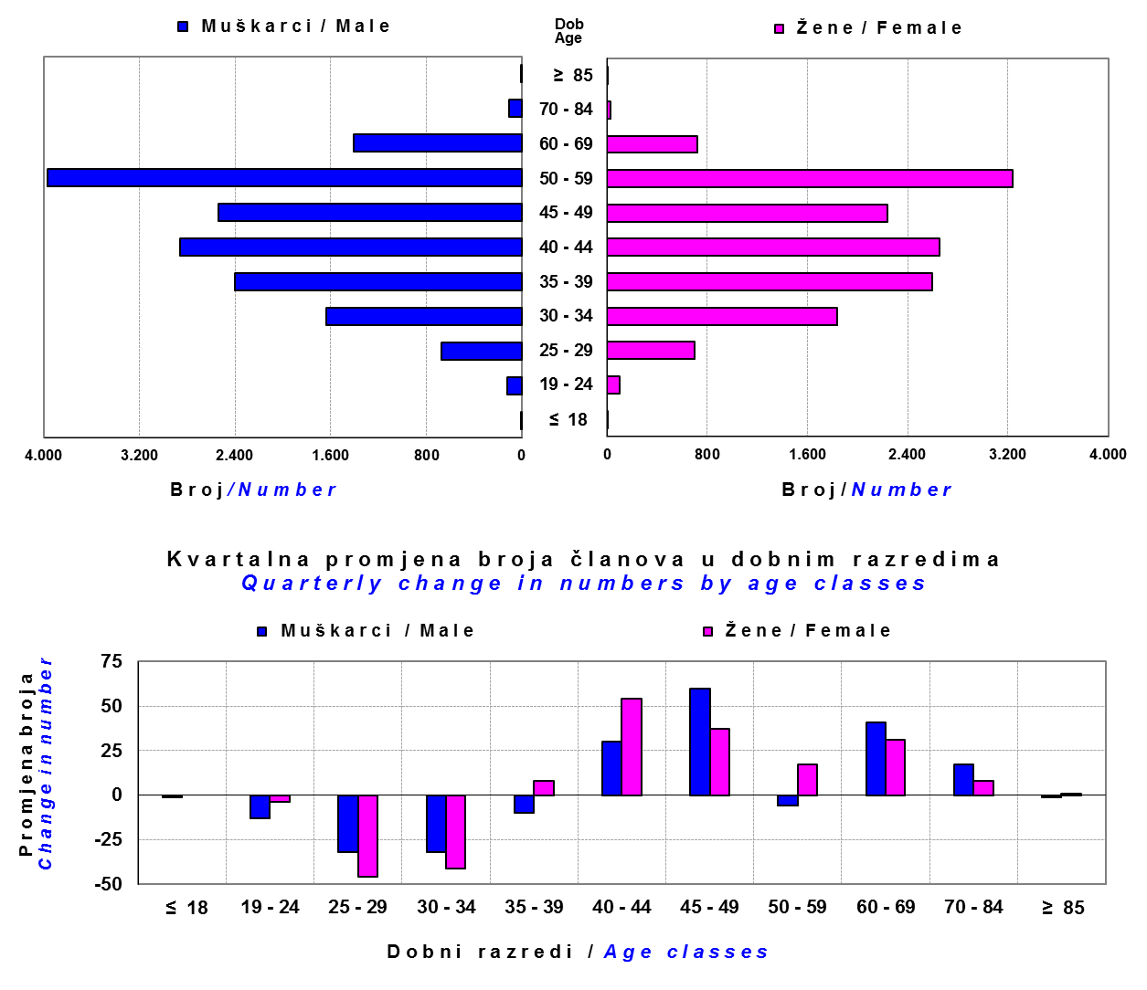

Izvor / Source: DMD-ovi / DMDs

Sadržaj / Contents

 |  |  |  |  |  |  |  |  | stranica / page 19

20 Tablica 21 - Graf 12
...
Grafikon 12: Mjesečni prinosi ZDMF-ova | Listopad 2017.
Chart 12: ZDMF monthly rates of return | October 2017

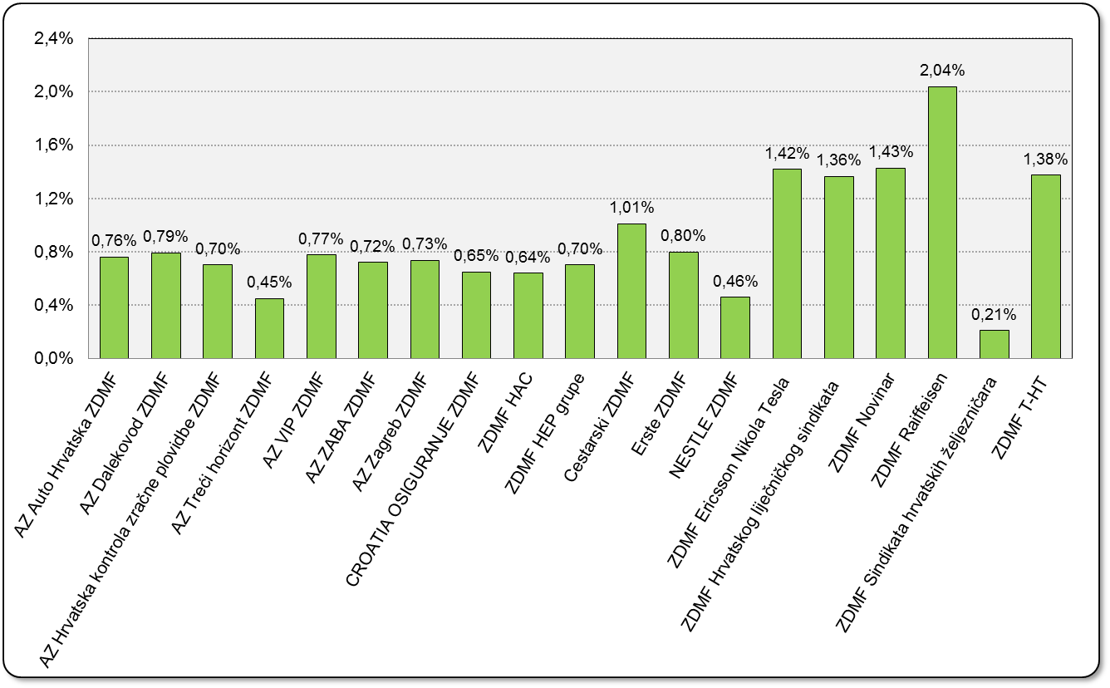

Izvor / Source: HANFA

Sadržaj / Contents

 | stranica / page 20

21 Tablica 22,23 - Graf 13,14
...
 |  |  | Izvor / Source: HANFA

Tablica 23: Broj korisnika i broj ugovora u zadnjih godinu dana |  |  | Grafikon 14: Broj korisnika i broj ugovora u zadnjih godinu dana | Kvartalni podaci Quarterly data
Table 23: Number of pensioners and contracts over the past year |  |  | Chart 14: Number of pensioners and contracts over the past year
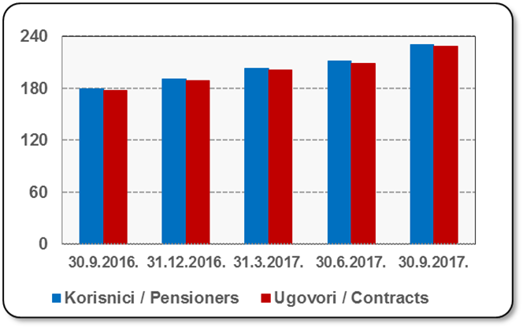
Mjesec Month | Korisnici Pensioners | Ugovori Contracts
30.9.2016. | 179 | 177
31.12.2016. | 191 | 189
31.3.2017. | 203 | 201
30.6.2017. | 211 | 209
30.9.2017. | 230 | 228
Izvor / Source: HANFA

 |  |  | Izvor / Source: HANFA

Sadržaj / Contents
...

22 Tablica 24,25 - Graf 15,16
...
 |  |  | Izvor / Source: HANFA

Tablica 25: Broj korisnika i broj ugovora u zadnjih godinu dana |  |  | Grafikon 16: Broj korisnika i broj ugovora u zadnjih godinu dana | Kvartalni podaci Quarterly data
Table 25: Number of pensioners and contracts over the past year |  |  | Chart 16: Number of pensioners and contracts over the past year

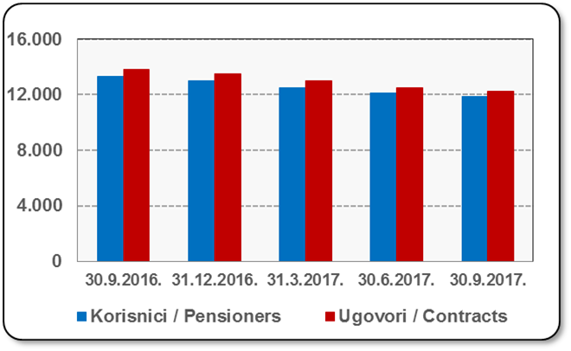
Mjesec Month | Korisnici Pensioners | Ugovori Contracts
30.9.2016. | 13,312 | 13,851
31.12.2016. | 13,006 | 13,515
31.3.2017. | 12,522 | 12,981
30.6.2017. | 12,098 | 12,525
30.9.2017. | 11,842 | 12,255
Izvor / Source: HANFA

 |  |  | Izvor / Source: HANFA

Sadržaj / Contents
...

24 Tablica 27 - Graf 17
...
 | * u tisućama kuna / in thousand HRK
24 | Tontine Tontine | - | - | - | -
25 | Osiguranje s kapitalizacijom isplate Assurance with paid-up sum assured | - | - | - | -
 | UKUPNO (neživotna osiguranja, vrste 01 - 18) TOTAL (non-life insurance, lines 01 -18) | 7,169,898 | 5,204,477 | 2,719,789 | 2,448,123
 | UKUPNO (životna osiguranja, vrste 19 - 25) TOTAL (life assurance 19 - 25) | 1,498,108 | 2,421,162 | 49,935 | 1,590,598
 | UKUPNO / TOTAL | 8,668,006 | 7,625,640 | 2,769,724 | 4,038,721
Izvor / Source: HANFA

Grafikon 17: Udio bruto zaračunate premije po vrstama osiguranja
Chart 17: Gross Written Premium by Line of Insurance

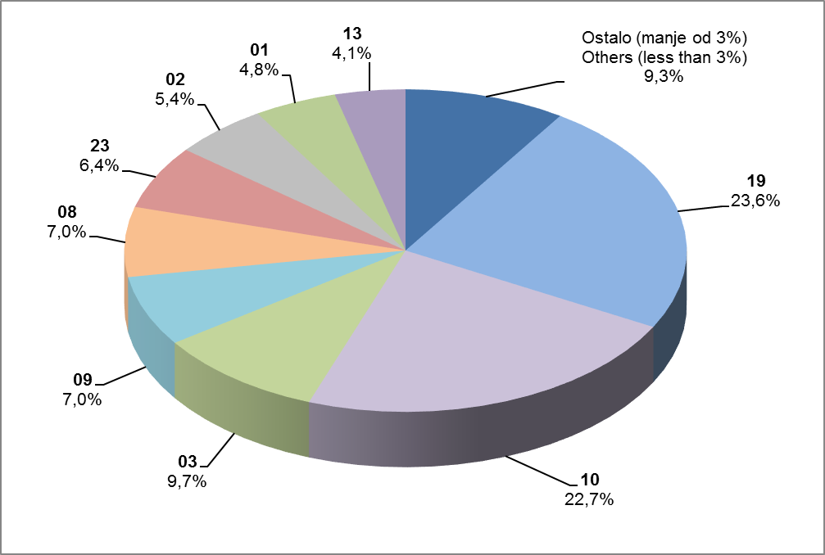

Izvor / Source: HANFA

- Promijenjen naziv vrste osiguranja 18 Putno osiguranje / Travel insurance
- Promijenjen naziv vrste osiguranja 21 Dodatna osiguranja uz životno osiguranje
'Supplementary insurance linked with life assurance policy
- Promijenjen naziv vrste osiguranja 22 Osiguranje za slučaj vjenčanja ili rođenja / Marriage and birth assurance
- Promijenjen naziv vrste osiguranja 23 Životna osiguranja kod kojih osiguranik na sebe preuzima investicijski rizik
'Assurance/insurance linked with units of investment funds - unit-linked

Sadržaj / Contents
...

25 Graf 18
Grafikon 18: Udio zaračunate bruto premije i likvidiranih šteta po društvima za osiguranje po vrstama osiguranja za period od 1. siječnja do 31. listopada 2017.
Chart 18: Share of written premium and claims settled per line of insurances for the period 1 January - 31 October 2017
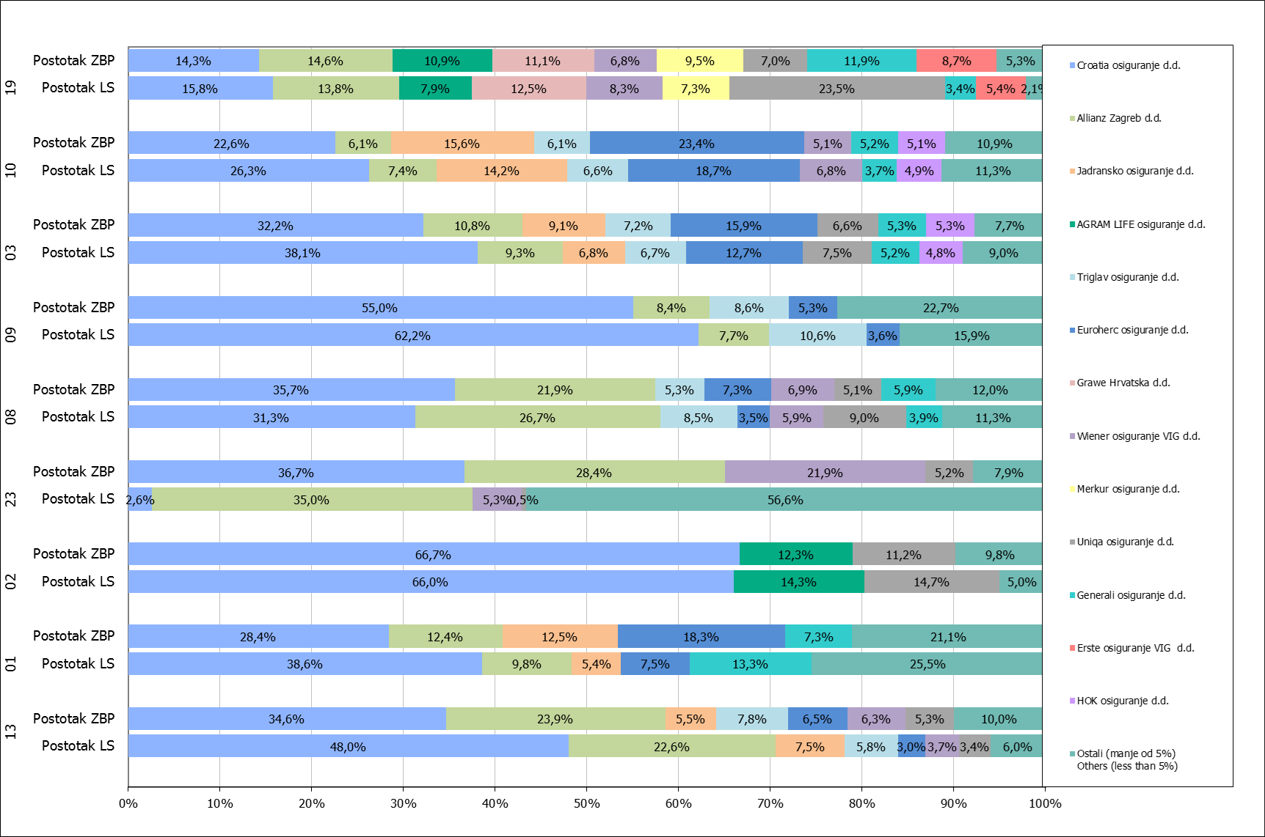

Izvor / Source: HANFA

Napomena: Grafikon prikazuje društva za osiguranje sa zaračunatom bruto premijom većom od 5% ukupne zaračunate bruto premije u promatranoj vrsti osiguranja.
Grafikon prikazuje samo vrste osiguranja sa zaračunatom bruto premijom većom od 3% ukupne zaračunate bruto premije tržišta osiguranja u RH.
Kratice ZBP i LŠ redom predstavljaju zaračunatu bruto premijiu i likvidirane štete

Note:The chart represents insurance companies with written premium greater then 5% of total written premium of the presented line of insurance.
Chart represents lines of insurance with written premium greater then 3% of total written premium of Croatian insurance market.
Abbreviations ZBP and LŠ stands for written premium and claims settled respectively.

Vrste osiguranja / line of insurance:
...

